28 人口集中地区境界図（平成27年）
28 人口集中地区境界図（平成27年）
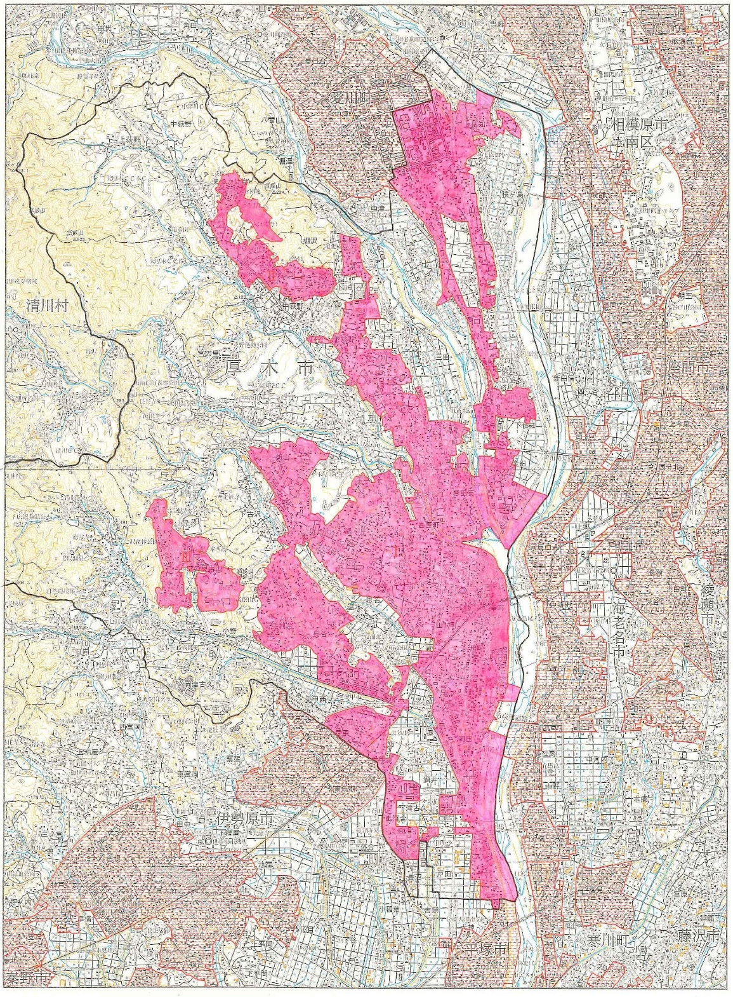

平成27年国勢調査
人口集中地区 人口
Ⅰ 174,867 人
Ⅱ 14,289 人
Ⅲ 6,435 人

出典 平成27年国勢調査報告 第２巻 市区町村協会図及び人口集中地区協会図

